титульный школы
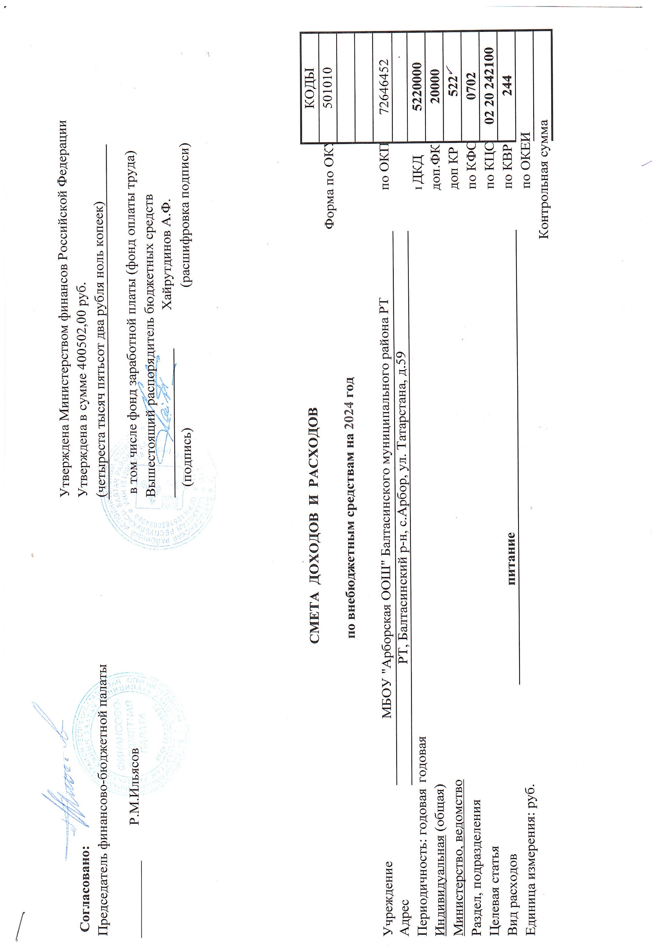

 |  |  |  | Утверждена Министерством финансов Российской Федерации
Согласовано: |  |  |  | Утверждена в сумме 400502,00 руб.
Председатель финансово-бюджетной палаты |  |  |  | (четыреста тысяч пятьсот два рубля ноль копеек)

________________ Р.М.Ильясов |  |  |  | в том числе фонд заработной платы (фонд оплаты труда)
 |  |  |  | Вышестоящий распорядитель бюджетных средств
 |  |  |  | _____________________ Хайрутдинов А.Ф.
 |  |  |  | (подпись) | (расшифровка подписи)

 |  | СМЕТА ДОХОДОВ И РАСХОДОВ |  |  |  |  |  | КОДЫ
 |  |  |  |  |  | Форма по ОКУД |  | 501010
 | по внебюджетным средствам на 2024 год

Учреждение | МБОУ "Арборская ООШ" Балтасинского муниципального района РТ |  |  |  |  | по ОКПО |  | 72646452
Адрес | РТ, Балтасинский р-н, с.Арбор, ул. Татарстана, д.59
Периодичность: годовая | годовая |  |  |  |  | по ОКУД | ДКД | 5220000
Индивидуальная (общая) |  |  |  |  |  | доп.ФК |  | 20000
Министерство, ведомство |  |  |  |  |  | доп КР |  | 522
Раздел, подразделения |  |  |  |  |  | по КФСР |  | 0702
Целевая статья |  |  |  |  |  | по КЦСР |  | 02 20 242100
Вид расходов |  |  | питание |  |  | по КВР |  | 244
Единица измерения: руб. |  |  |  |  |  | по ОКЕИ
 |  |  |  |  | Контрольная сумма

